Sheet2
低い 優先度 高い

遷移 | ポイントアイテム | 各キャラ必殺 | 魚の出現と挙動 |  | リザルトポイント計算 | 天候

 |  |  |  |  |  | リザルトポイント計算
遷移 |  |  |  |  |  | サーバーとの関係次第だけど入れる計算は プレイヤーの順位ボーナスポイント、 アイテム、ポイントエリア、 倒した敵の数でポイント計算
優先度高めの中ではこれは低めロード遷移は ちょっとおしゃれにしたい、上下に閉じる左右に閉じるや下から風船が沢山出てくるみたいな感じにしたい
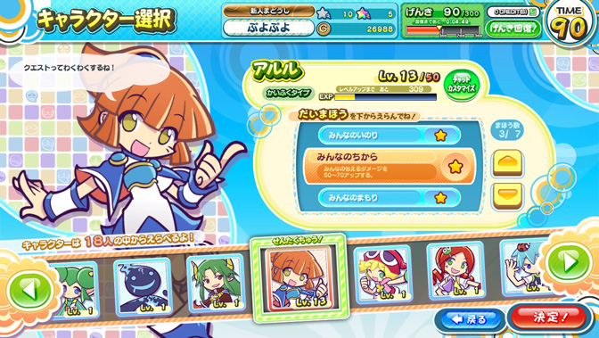

ポイントアイテム |  |  |  |  |  | 天候
とりあえずは取ったらポイント入手、一定時間その場所に いたらポイントを入手の二つ実装お願いします。 |  |  |  |  |  | 円形の判定を取りその中にプレイヤがいたら 雷（ビルボード）を降らして風船ー１する、 風は全キャラがスピードUP、風発生中は画面全体が薄く青くなると分かり易くていい

各キャラ必殺 |  |  |  |  |  | キャラ選択
1;雷を落とすキャラ、指定場所に天候と同じ雷を落とせる 2;早くなるキャラ、ゲージがたまると足が速くなる 3;ゲーム中一回復活できるキャラ 4;透明（描画だけ消す） 全キャラステをいじれるように |  |  |  |  |  | ぷよぷよのキャラ選択のイメージ 選択中のキャラの情報と表示、 キャラは３Dモデルを出して 待機モーションを取らせたい

 |  |  |  |  |  |  | このぐらい簡素にするよてい

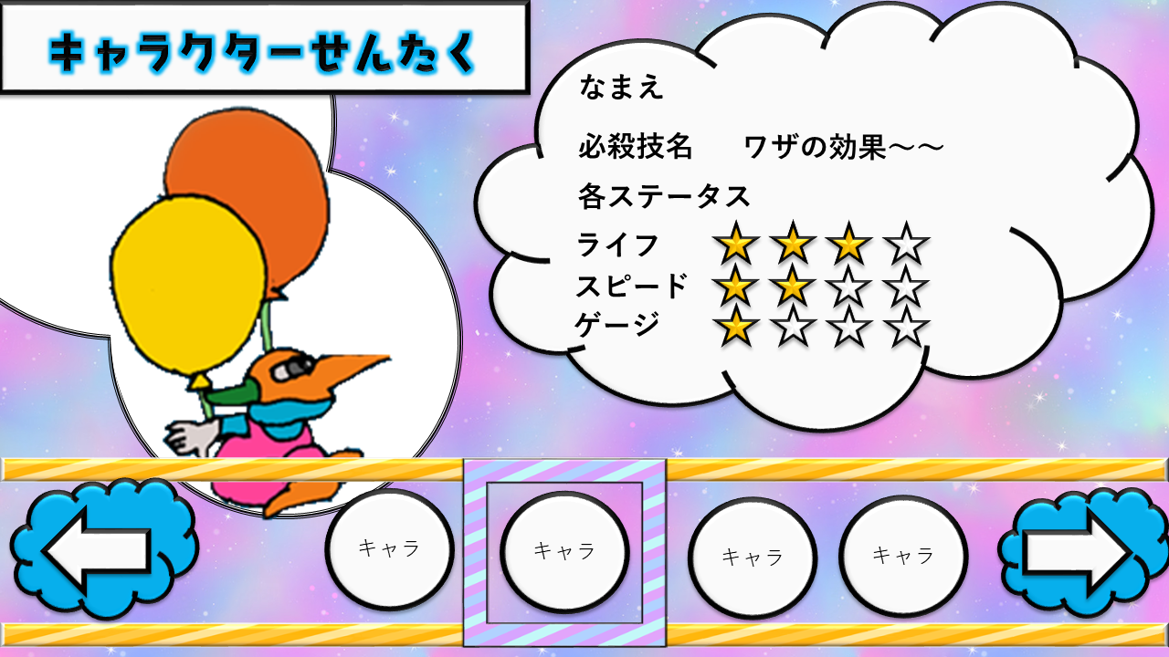
魚の出現と挙動
円判定の中に入って指定Y軸まで下がるとプレイヤーに 向かって魚が攻撃してくる難しそうだったら弾を飛ばして きてもいいよ！

プ
 |  | 魚の出現と挙動
 |  |  |  | プレイヤーが円内かつ一定のY軸にはいると
プ

魚

